Estadísticas
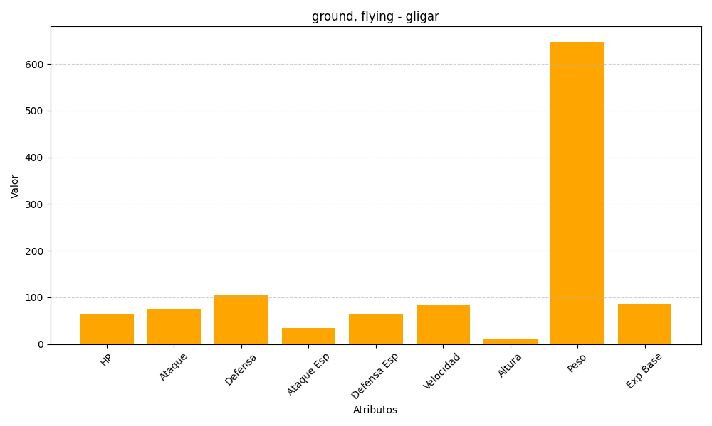
ID | Nombre | Tipo | HP | Ataque | Defensa | Ataque Especial | Defensa Especial | Velocidad | Altura | Peso | Experiencia Base
207 | gligar | ground, flying | 65 | 75 | 105 | 35 | 65 | 85 | 11 | 648 | 86

